量化二-结算数据
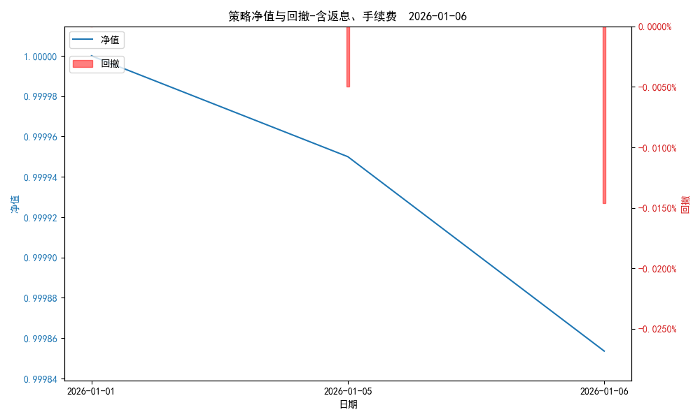
统计日期 | 2026-01-06, (金额单位：元)
一、账户资产及收益情况
账户名称 | 量化二
账户编号 | 85012
资产单元名称 | 量化二-投机单元
账户资产净值 | 10,148,018.43
返息 | 0.00
手续费 | 0.00
总盈利/亏损(含返息、手续费) | -1,486.12 | -1486.12
收益率(含返息、手续费) | -0.0146% | -0.00014642291086
总盈利/亏损(不含返息、手续费) | -1,486.12
收益率(不含返息、手续费) | -0.0146%
二、净值列示
实收资本 | 10,149,504.55
资产净值 | 10,148,018.43
总份额 | 10,149,504.55
期初单位净值 | 1.00
昨日单位净值(含返息、手续费) | 0.99995
单位净值(含返息、手续费) | 0.99985
日净值增长率(含返息、手续费) | -0.00964%
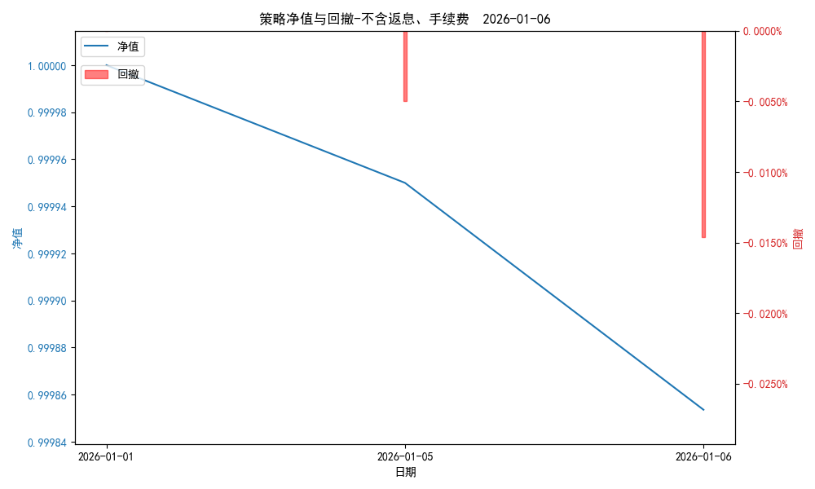
昨日单位净值(不含返息、手续费) | 0.99995
单位净值(不含返息、手续费) | 0.99985
日净值增长率(不含返息、手续费) | -0.00964%
三、保证金使用情况
占用 | 467,052.25
账户权益 | 10,148,018.43
风险度 | 4.6342%
四、交易情况
交易方向及数量 | 今日交易 32 只期货合约 成交合约价值 545.86 万元 卖出开仓: 14 只 买入平仓: 5 只 买入开仓: 18 只 卖出平仓: 1 只
五、持仓情况
持仓品种及数量 | 共持仓 32只期货， 持仓合约价值 581.29 万元, 其中多仓: 18 只,空仓: 14 只

量化二-收盘数据
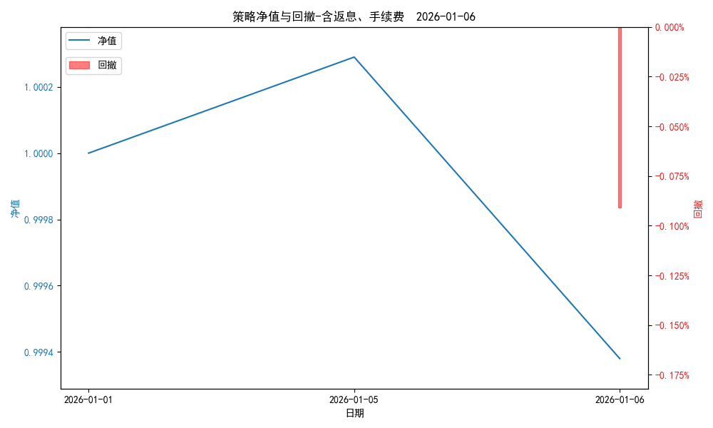
统计日期 | 2026-01-06, (金额单位：元)
一、账户资产及收益情况
账户名称 | 量化二
账户编号 | 85012
资产单元名称 | 量化二-投机单元
账户资产净值 | 10,143,208.00
返息 | 0.00
手续费 | 0.00
总盈利/亏损(含返息、手续费) | -6,296.00 | -6296.00
收益率(含返息、手续费) | -0.062% | -0.00062032587996
总盈利/亏损(不含返息、手续费) | -6,296.00
收益率(不含返息、手续费) | -0.062%
二、净值列示
实收资本 | 10,149,504.00
资产净值 | 10,143,208.00
总份额 | 10,149,504.00
期初单位净值 | 1.00
昨日单位净值(含返息、手续费) | 1.00029
单位净值(含返息、手续费) | 0.99938

日净值增长率(含返息、手续费) | -0.09101%
昨日单位净值(不含返息、手续费) | 1.00029
单位净值(不含返息、手续费) | 0.99938
日净值增长率(不含返息、手续费) | -0.09101%
三、保证金使用情况
占用 | 467,052.25
账户权益 | 10,143,208.00
风险度 | 4.6046%
四、交易情况
交易方向及数量 | 今日交易 32 只期货合约 成交合约价值 545.86 万元 卖出开仓: 14 只 买入平仓: 5 只 买入开仓: 18 只 卖出平仓: 1 只
五、持仓情况
持仓品种及数量 | 共持仓 32只期货， 持仓合约价值 581.29 万元, 其中多仓: 18 只,空仓: 14 只

量化三-结算数据
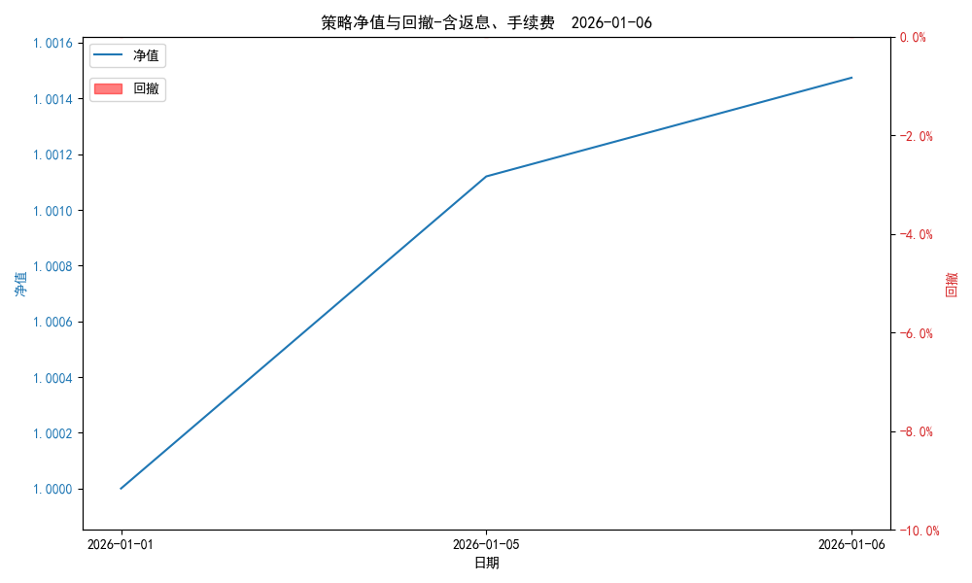
统计日期 | 2026-01-06, (金额单位：元) | 统计日期
一、账户资产及收益情况
账户名称 | 量化三
账户编号 | 85016
资产单元名称 | 量化三投机 | 量化三股票单元
单元资产净值 | 4,100,617.46 | 870,023.87
账户资产净值 | 4,970,641.33
返息、逆回购 | 0.00 | 62.86
手续费 | 0.00 | -
总盈利/亏损(含返息、逆回购、手续费) | 7,316.76
收益率(含返息、逆回购、手续费) | 0.1474%
总盈利/亏损(不含返息、逆回购、手续费) | 7,253.90
收益率(不含返息、逆回购、手续费) | 0.1462%
二、净值列示
实收资本 | 4,963,324.57
资产净值 | 4,970,641.33
总份额 | 4,963,324.57
期初单位净值 | 1.00
昨日单位净值(含返息、逆回购、手续费) | 1.00112
单位净值(含返息、逆回购、手续费) | 1.00147
日净值增长率(含返息、逆回购、手续费) | 0.03538%
昨日单位净值(不含返息、逆回购、手续费) | 1.00111
单位净值(不含返息、逆回购、手续费) | 1.00146

日净值增长率(不含返息、逆回购、手续费) | 0.03511%
三、保证金使用情况
占用 | 0.00 | -
账户权益 | 4,100,617.46 | -
风险度 | 0.0% | -
四、交易情况
交易方向及数量 | 今日交易 2 只期货, 成交合约价值 423.02 万元,其中 1.国债期货: 买入开仓: 1只 (TL2603) 卖出平仓: 1只 (TL2603) 2.黄金期货: 买入开仓: 1只 (au2602) 卖出平仓: 1只 (au2602) 3.铜期货:无 4.其他品种:无 | 买入股票: 2 只, 卖出股票: 1 只, 股票合计成交金额: 58557.0 元
五、持仓情况
持仓品种及数量 | 共持仓: 0 只期货, 持仓合约价值 0.0 万元, 其中: 国债期货 0只 黄金期货 0只 铜期货 0只 其他品种 0只 | 股票: 4 只

